IO関連
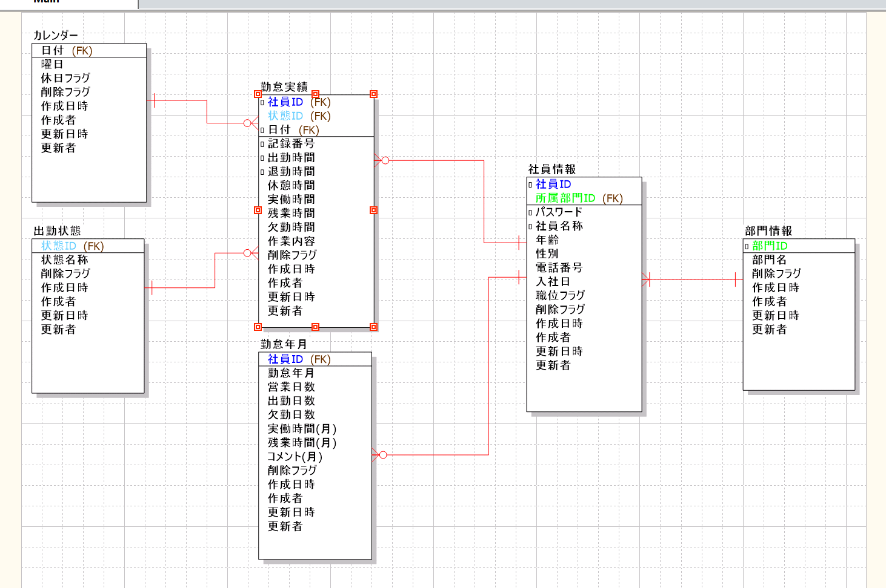
詳細設計書 |  |  | 論理名称 |  | 勤怠実績 |  |  | システムID | SYM |  | 改訂日 | 2022-06-08
 |  |  | 物理名称 |  | 勤怠情報管理 |  |  | システム名称 | 勤怠管理システム |  | 改訂者 | 知野

I/O関連図

勤怠情報一覧(日別)
ログイン
勤怠情報一覧(月別)
 |  | ログインボタン |  |  |  |  | 勤怠情報一覧(日別)に遷移ボタン

勤怠情報登録
 |  |  |  |  |  |  |  |  |  | 登録ボタン

勤怠情報更新
 |  |  |  |  |  |  |  |  |  | 修正ボタン

パラメータ一覧
No | 論理名称 |  |  | 物理名称 |  | I/O | 備考
1 | 社員ID |  |  | EMPLOYEES_ID |  | I
2 | 氏名 |  |  | EMPLOYEES_NAME |  | I
3 | 所属部門ID |  |  | DEPT_ID |  | I
4 | 日付 |  |  | ATTENDANCE_DATE |  | I | 更新モード
5 | 作業開始時間 |  |  | START_TIME |  | I
6 | 作業終了時間 |  |  | END_TIME |  | I
7 | 休憩時間 |  |  | REST_HOURS_DAY |  | I
8 | 残業時間 |  |  | OVERTIME_HOURS_DAY |  | I
9 | 勤務状態 |  |  | STATUS_ID |  | I
10 | 作業内容 |  |  | WORK_CONTENT |  | I
11
12
テーブル一覧
No | 論理名称 |  |  | 物理名称 |  | I/O | 備考
1 | 社員情報 |  |  | T_EMPLOYEES |  | O
2 | 部門情報 |  |  | T_DEPT |  | O
3 | カレンダー |  |  | T_CALENDER |  | O
4 | 勤怠実績 |  |  | T_ATTENDANCE |  | I/O
5 | 出勤状態 |  |  | T_STATUS |  | O
6 | 勤怠年月 |  |  | T_ATTENDANCE_YM |  | I
7
8
9
10
11
12
ファイル一覧
No | 論理名称 |  |  | 物理名称 |  | I/O | 備考
1
2
3
4
5
6 |  |  |  |  |  |  |  |  |  |  |  |  | 連動
7
8
9
10
11
12

イベント処理
詳細設計書 |  |  |  |  |  |  | 画面ID |  |  | K001 |  |  |  | システムID |  | KS | 改訂日 | 2022-06-08
 |  |  |  |  |  |  | 画面名称 |  |  | 勤怠情報登録・更新 |  |  |  | システム名称 |  | 勤怠管理システム | 改訂者 | 知野

1.初期表示処理

 | 1.1.画面制御

 |  | 1.1.1.表示・非表示制御

 |  |  |  | 登録モード |  |  |  |  |  |  |  | 更新モード
 |  |  |  | No | 項目名 |  |  |  | 活性化 |  |  | No | 項目名 |  | 活性化
 |  |  |  | 1 | 登録 |  |  |  | 表示 |  |  | 1 | 登録 |  | 非表示
 |  |  |  | 2 | 更新 |  |  |  | 非表示 |  |  | 2 | 更新 |  | 表示
 |  |  |  | 3 |  |  |  |  |  |  |  | 3
 |  |  |  | 4 |  |  |  |  |  |  |  | 4
 |  |  |  | 5 |  |  |  |  |  |  |  | 5

 | 1.2.勤怠詳細情報を取得（更新モードの場合）

 |  |  | 抽出項目
 |  |  |  | 日付
 |  |  |  | 出勤時間
 |  |  |  | 退勤時間
 |  |  |  | 休憩時間
 |  |  |  | 残業時間
 |  |  |  | 勤務状態
 |  |  |  | 作業内容

 |  |  | テーブル
 |  |  |  | 勤怠実績

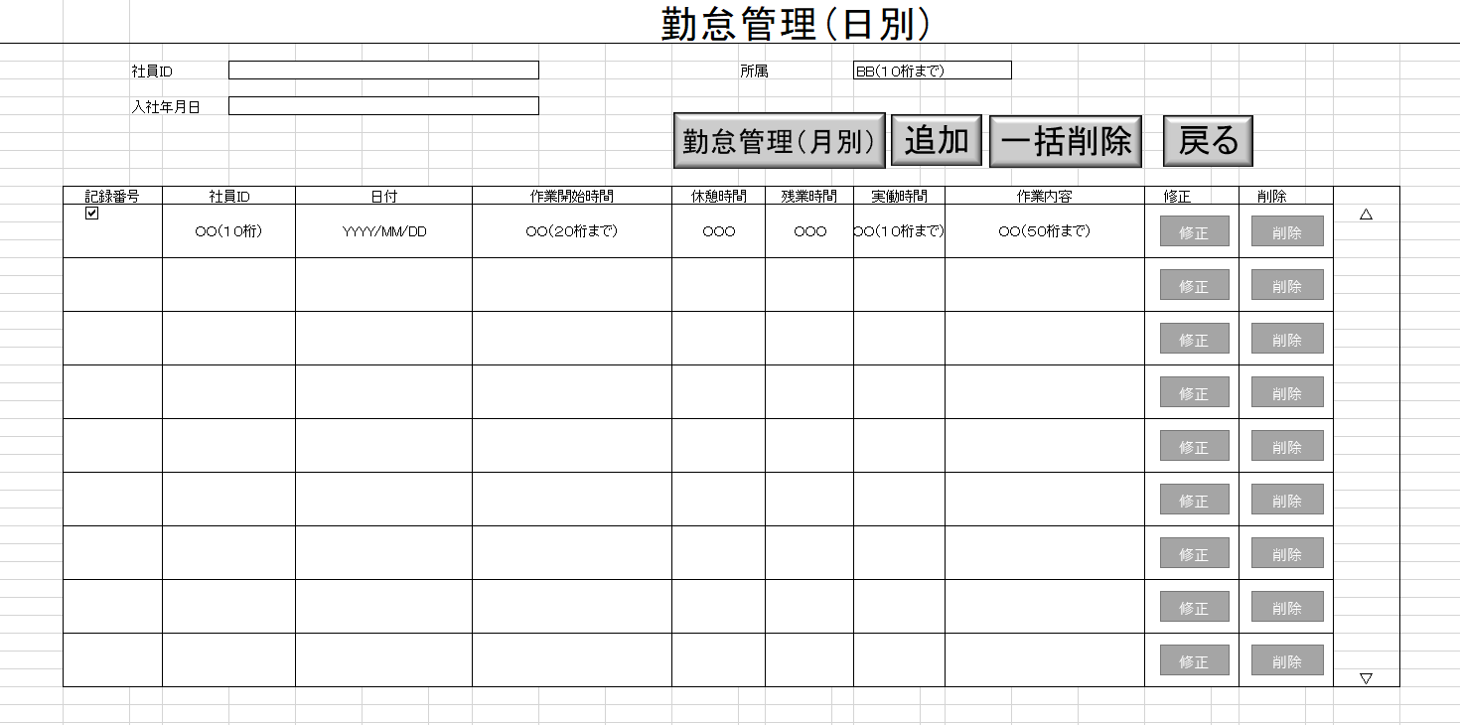
 |  |  | 抽出条件
 |  |  |  | 社員ID ＝ 入力引数.社員ID AND 日付 ＝ 入力引数.日付 AND 削除フラグ ＝’０’ 入力された日付 = 日付 入力された出勤時間 = 出勤時間 入力された退勤時間 = 退勤時間 入力された休憩時間 = 休憩時間 入力された残業時間 = 残業時間 選択された勤務状態 = 勤務状態 入力された作業内容 = 作業内容

 |  |  | 集約条件
 |  |  |  | なし

 |  |  | ソート順
 |  |  |  | なし

 | 1.3.画面ヘッダー編集

 |  |  | No | 項目名 |  |  |  | 活性化
 |  |  | 1 | ログアウト |  |  |  | 活性

 |  |  | 画面「閉じる」ボダン押下、ログイン画面表示する

2.登録ボタンクリック処理

 | ２．１単項目チェック
 |  |  |  |  |  |  | 出勤の場合、 |  |  | 休暇 | 事前申請必要
 |  | ① | 日付の妥当性チェック |  |  |  | 未来日の場合 |  |  | 未来日の場合
 |  |  |  |  |  |  | 20230231 |  |  | OK

 |  | ② | 9:00:00 |  |  | 6:00:00
 |  |  | 出勤時間＜＝退勤時間

 |  | ③ | 退勤時間ー出勤時間＜休憩時間

 |  |  | 退勤時間ー出勤時間ー９≠残業時間

 | ①必須項目入力
 |  | 未入力の項目があった場合、エラーメッセージを表示する。
 |  |  |  | エラーメッセージ：未入力の項目があります。
 | ・入力された内容で登録する。
 |  | 登録項目

 |  |  | 社員ID |  |  |  |  |  |  | ＜－ |  | 入力引数社員ID
 |  |  | 記録番号
 |  |  | 日付 |  |  |  |  |  |  |  |  | 画面.日付
 |  |  | 出勤時間 |  |  |  |  |  |  |  |  | 画面.出勤時間
 |  |  | 退勤時間
 |  |  | 休憩時間
 |  |  | 実働時間
 |  |  | 残業時間
 |  |  | 欠勤時間
 |  |  | 状態ID
 |  |  | 作業内容
 |  |  | 削除フラグ |  |  |  |  |  |  |  |  | 0
 |  |  | 作成日時 |  |  |  |  |  |  |  |  | システム日時
 |  |  | 作成者 |  |  |  |  |  |  |  |  | ログインユーザID
 |  |  | 更新日時 |  |  |  |  |  |  |  |  | システム日時
 |  |  | 更新者 |  |  |  |  |  |  |  |  | ログインユーザID

 |  | 登録テーブル
 |  |  | 勤怠実績

 | ・勤怠情報一覧(日別)に遷移する。

 | ・勤怠情報をDBに保存

2.更新ボタンクリック処理

 | ・登録されている内容を入力された内容に更新する。

 | ・勤怠情報をDBに更新
 |  | 更新項目
 |  |  | 出勤時間 |  |  |  |  |  |  |  |  | 画面.出勤時間
 |  |  | 退勤時間
 |  |  | 休憩時間
 |  |  | 実働時間
 |  |  | 残業時間
 |  |  | 欠勤時間
 |  |  | 状態ID
 |  |  | 作業内容
 |  |  | 更新日時 |  |  |  |  |  |  |  |  | システム日時
 |  |  | 更新者 |  |  |  |  |  |  |  |  | ログインユーザID

 |  | 更新テーブル
 |  |  | 勤怠実績

 |  | 更新条件
 |  |  | 社員ID ＝ 入力引数.社員ID AND
 |  |  | 日付 ＝ 入力引数.日付 AND
 |  |  | 削除フラグ ＝’０’

 | ・勤怠情報一覧(日別)に遷移する。

 | ・登録完了メッセージを表示する、「はい」をクリックした場合、”勤怠情報一覧（日別）”画面に戻る

2.1.ログアウトボタンクリック処理

 | ・画面を閉じて、ログイン画面を表示する。

2.2.閉じるボタン処理
1.6.ログアウトボタンクリック処理
 | ・閉じるボタンをクリックしたら、”勤怠情報一覧（日別）画面に戻る。

